Ficha Técnica
 |  |  |  | 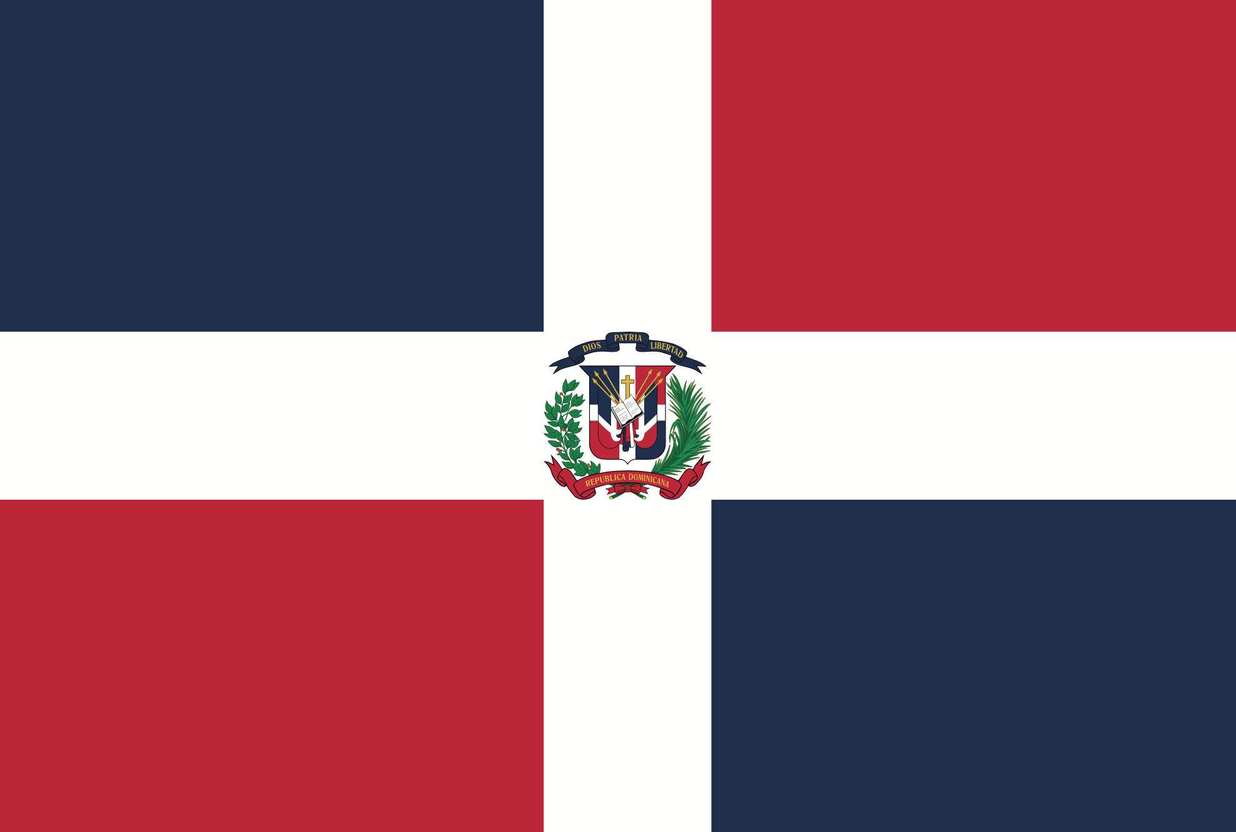

PLANILLA DE DATOS GARANTIZADOS

BANDERA RD |  |  |  | CÓDIGO
 |  |  |  | FECHA REVISIÓN | 2021-02-17
 |  |  |  | ÁREA ESPECIALISTA: GERENCIA DE MERCADEO

DESCRIPCIÓN SAP: BANDERA RD
ITEM | DATOS | UNIDAD | PEDIDO |  | COMENTARIO
1 | Empresa proveedora | … | (*)
2 | Fabricante | … | (*)
3 | Marca | … | (*)
4 | Modelo | … | (*)
5 | País de origen | … | (*)
6 | Norma de fabricación y ensayos | … | N/A
7 | Embalaje | … | PAQUETE DE PAPEL SELLADO Y SENALIZADO
8 | Garantía |  | N/A
9 | Dimensiones
9.1 | Alto | Pies | 4'
9.2 | Ancho | Pies | 6'
10 | Material | … | Nylon 100% Impermeable SolarMax
11 | Impresión
11.1 | Tipo de Impresión | … | Láser, Serigrafía, Sublimación, Directa
11.2 | Colores de Impresión General | … | CMYK (Full color)
13 | Colores del Logo Edenorte | Pantone | A. Oscuro: 2758C | A. Claro: 312C
14 | Diseño | … | Según Arte Anexo (Ver Pestaña)
15 | Terminación | … | Ojaletes para amarrar
16 | Muestra del Material | … | Si, se requiere.
(*) A indicar por el oferente
(**) Timbrado en el material en alto o bajo relieve
 | 
 |  |  |  | Fecha de la oferta

 | Javier E. Liz H. |  |  | Nombre y firma del oferente
 | Diseñador Gráfico
COMENTARIOS:
1- Este material cumplirá con todas las indicaciones detalladas en la especificación técnica correspondiente. 2- En caso de haber una solicitud adicional por parte de La Distribuidora o que el Fabricante entienda deba entregar información adicional, para la correcta evaluación de la propuesta, se deberá hacer por escrito y anexado a esta planilla de Datos Garantizados.

